ロサンゼルスロングビーチ(西)
 LOS ANGELES SCHEDULE - 神戸 |  |  |  |  |  |  |  |  |  |  |  |  |  | 連絡先：大阪海運 TEL：06-7730-1075/FAX：06-7730-1088
Discharge: Los Angeles/Long Beach, CA
 |  |  |  |  | ―Los Angeles Service― |  |  |  |  |  |  |  |  |  |  |  | UPDATED : | 2024-05-02
From Kobe
VESSEL | VOY | CFS CUT |  | ETA |  | ETD |  | ETA
 |  | KOB |  | KOB |  | KOB |  | LAX/LGB |  | SFO | SLC, DEN ELP, PHX | AUS LRD | PDX SEA | CHI DFW HOU | MKC, MSP STL, MEM DTT | CVG, IND CLE, ATL | SDF | OFK

 |  |  |  |  |  | 0 DAYS |  | 14 DAYS |  | 21 DAYS | 26 DAYS | 27 DAYS | 29 DAYS | 30 DAYS | 31 DAYS | 32 DAYS | 34 DAYS | 37 DAYS
ONE HAMBURG | 078E | 2024-05-13 | 月 | 2024-05-17 | 金 | 5/19 | 日 | 2024-06-05 | 水 | 2024-06-12 | 2024-06-17 | 2024-06-18 | 2024-06-20 | 2024-06-21 | 2024-06-22 | 2024-06-23 | 2024-06-25 | 2024-06-28
ONE OLYMPUS | 074E | 2024-05-20 | 月 | 2024-05-24 | 金 | 5/26 | 日 | 2024-06-12 | 水 | 2024-06-19 | 2024-06-24 | 2024-06-25 | 2024-06-27 | 2024-06-28 | 2024-06-29 | 2024-06-30 | 2024-07-02 | 2024-07-05

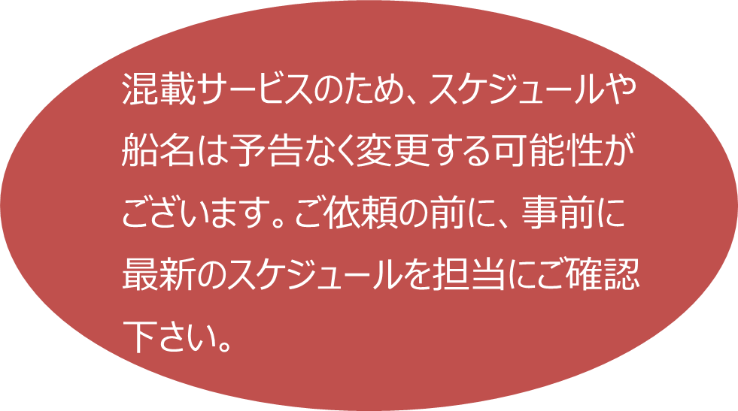
★本船名＝CUT日前倒し
※本船名＝本船変更
※本船名＝サービス無し
ATL: Atlanta
AUS: Austin CHI: Chicago
CLE: Cleveland
CVG: Cincinnati DEN: Denver
DFW: Dallas
DTT: Detroit
ELP: El Paso HOU: Houston
IND: Indianapolis
LAX: Los Angeles
LRD: Laredo MEM: Memphis
MKC: Kansas City
MSP: Minneapolis
OFK: Norfolk PDX: Portland
PHX: Phoenix
SDF: Louisville
SEA: Seattle SFO: San Francisco
SLC: Salt Lake City
STL: St. Louis

注意事項
危険品は受諾出来かねますのでご了承ください。
段積み不可貨物、重量物、長尺貨物、背高貨物は 受託不可もしくは追加費用が発生する場合がございます。 詳細は担当者までお問合せください。
貨物搬入の際は、下記3点ご注意ください。 *貨物にケースマークを貼付 *送り状に”にしてつ扱い/LAX CONSOL” と記載 *送り状にケースマーク、NACCS CODEの記載
D/Rは不要です。
【米国税関庁による24時間前の貨物情報提出に必要な項目】
荷主様の正確な名称、住所
荷受人様の正確な名称、住所
正確な貨物の名称ならびに数量(複数の場合、各々の数量）の表示 もしくは、HARMONIZED CODE（上６桁）及び数量の併記。
最小単位での数量（最小梱包数）
上記4項目は特に重要とされておりますので、御協力をお願い申し上げます。
記載以外の仕向け地も承っております。お問合せください！
機材を使用した梱包等については輸入地で規制がございます。 詳細は下記ご確認ください。 http://www.maff.go.jp/pps/j/konpozai/kuni/country.html
先船のスケジュール及び船名は、予告なく変更の可能性が ございます。予め御了ください。
米国政府による規制のため、木材をご利用の際はご注意ください。
USA向けは6桁のHS CODEの申請が必要です。 S/I上にご記載ください（Transship貨物も含む）

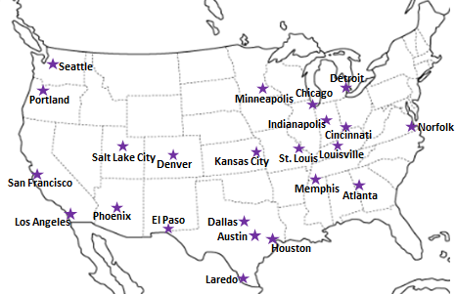

※CFS倉庫受付時間 9:00~16:00

貨物搬入先 | 会社名 |  |  |  |  | 住所 / 保税名称
神戸 CFS | 日東物流株式会社 六甲アイランドC-4ターミナル事務所 |  |  |  |  | 神戸市東灘区向洋町西6丁目4番
 |  |  |  |  |  | TEL: 078-857-1361 FAX: 078-857-1365 |  |  |  |  |  |  | 担当： 谷郷 様

LONG BEACH (PUSAN T/S) - 大阪・神戸 |  |  |  |  |  |  |  |  |  |  |  |  |  | 連絡先：大阪海運 TEL：06-7730-1075/FAX：06-7730-1088
Discharge: Long Beach, CA
BookingはCFS CUT日の２営業日前までにご用命ください。
 |  |  |  |  |  |  |  |  |  |  |  |  |  |  |  | UPDATED : | 2023-01-25 | M
From Osaka/Kobe
VESSEL | VOY | CFS CUT |  | ETA |  | ETD |  | ETA | ETD | ETA
 |  | OSA/KOB |  | OSA/KOB |  | OSA/KOB |  | BUSAN (T/S) | BUSAN (T/S) | LGB | CHI | DFW | MKC | DTT | SFO by truck | BNA | LUI | SEA

 |  |  |  |  |  | 0 DAYS |  | 2 DAYS | 9 DAYS | 21 DAYS | 38 DAYS | 37 DAYS | 38 DAYS | 38 DAYS | 32 DAYS | 39 DAYS | 42 DAYS | 36 DAYS
PACIFIC TIANJIN | 2303W | 2023-01-11 | 水 | 2023-01-13 | 金 | 2023-01-13 | 金 | 2023-01-16 | 2023-01-24 | 2023-02-06 | 2023-02-23 | 2023-02-22 | 2023-02-23 | 2023-02-23 | 2023-02-17 | 2023-02-24 | 2023-02-27 | 2023-02-21
DONGJIN FORTUNE | 0084N | 2023-01-18 | 水 | 2023-01-20 | 金 | 2023-01-20 | 金 | 2023-01-23 | 2023-01-31 | 2023-02-13 | 2023-03-02 | 2023-03-01 | 2023-03-02 | 2023-03-02 | 2023-02-24 | 2023-03-03 | 2023-03-06 | 2023-02-28
TBA | TBA | 2023-01-25 | 水 | 2023-01-27 | 金 | 2023-01-27 | 金 | 2023-01-30 | 2023-02-08 | 2023-02-21 | 2023-03-10 | 2023-03-09 | 2023-03-10 | 2023-03-10 | 2023-03-04 | 2023-03-11 | 2023-03-14 | 2023-03-08
TBA | TBA | 2023-02-01 | 水 | 2023-02-03 | 金 | 2023-02-03 | 金 | 2023-02-06 | 2023-02-14 | 2023-02-27 | 2023-03-16 | 2023-03-15 | 2023-03-16 | 2023-03-16 | 2023-03-10 | 2023-03-17 | 2023-03-20 | 2023-03-14
TBA | TBA | 2023-02-08 | 水 | 2023-02-10 | 金 | 2023-02-10 | 金 | 2023-02-13 | 2023-03-01 | 2023-03-14 | 2023-03-31 | 2023-03-30 | 2023-03-31 | 2023-03-31 | 2023-03-25 | 2023-04-01 | 2023-04-04 | 2023-03-29
TBA | TBA | 2023-02-15 | 水 | 2023-02-17 | 金 | 2023-02-17 | 金 | 2023-02-20 | 2023-03-01 | 2023-03-14 | 2023-03-31 | 2023-03-30 | 2023-03-31 | 2023-03-31 | 2023-03-25 | 2023-04-01 | 2023-04-04 | 2023-03-29
TBA | TBA | 2023-02-22 | 水 | 2023-02-24 | 金 | 2023-02-24 | 金 | 2023-02-27 | 2023-03-08 | 2023-03-21 | 2023-04-07 | 2023-04-06 | 2023-04-07 | 2023-04-07 | 2023-04-01 | 2023-04-08 | 2023-04-11 | 2023-04-05
TBA | TBA | 2023-03-01 | 水 | 2023-03-03 | 金 | 2023-03-03 | 金 | 2023-03-06 | 2023-03-15 | 2023-03-28 | 2023-04-14 | 2023-04-13 | 2023-04-14 | 2023-04-14 | 2023-04-08 | 2023-04-15 | 2023-04-18 | 2023-04-12
混載サービスのため、スケジュールや船名は予告なく変更する可能性がございます。ご依頼の前に、事前に最新のスケジュールを担当にご確認下さい。
CFS CUT日が前倒しになる可能がございます
ATL: Atlanta
BNA: Nashville
DTT:Detroit
★本船名＝CUT日前倒し
※本船名＝本船変更
※本船名＝サービス無し
SEA: Seattle
SFO: San Francisco
DFW: Dallas ELP: El Paso
HOU: Houston
LGB: Long Beach
LUI: Louisville MEM: Memphis
MKC: Kansas City
OFK: Norfolk
PDX: Portland
PHX: Phoenix

注意事項
危険品/消防法該当品は受諾出来かねますのでご了承ください。
海上輸送に耐えうる梱包をしていただき、段積み可能な形状にて搬入をお願い致します。
段積み不可貨物、重量物、長尺貨物、背高貨物は受託不可もしくは追加費用が発生する場合がございます。詳細は担当者までお問合せください。
貨物搬入の際は、下記2点ご注意ください。 *貨物にケースマークを貼付 *送り状にBooking No.・本船名・"MAERSK扱い" の記載お願い致します。
【米国税関庁による24時間前の貨物情報提出に必要な項目】
荷主様の正確な名称、住所
荷受人様の正確な名称、住所
正確な貨物の名称ならびに数量(複数の場合、各々の数量）の表示 もしくは、HARMONIZED CODE（上６桁）及び数量の併記。
最小単位での数量（最小梱包数）
上記4項目は特に重要とされておりますので、御協力をお願い申し上げます。
記載以外の仕向け地も承っております。お問合せください！
機材を使用した梱包等については輸入地で規制がございます。 詳細は下記ご確認ください。 http://www.maff.go.jp/pps/j/konpozai/kuni/country.html
先船のスケジュール及び船名は、予告なく変更の可能性が ございます。予め御了ください。
米国政府による規制のため、木材をご利用の際はご注意ください。
USA向けは6桁のHS CODEの申請が必要です。 S/I上にご記載ください（Transship貨物も含む）

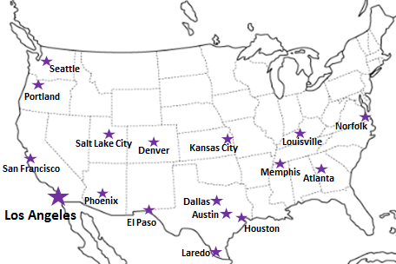

※CFS倉庫受付時間 9:00~15:00

貨物搬入先 | 会社名 |  |  |  |  |  |  | 住所 / 保税名称
大阪 CFS | 日東物流株式会社 大阪総合物流センター |  |  |  |  |  |  | 大阪市住之江区南港東9-4-36 |  |  |  | NACCS: 4IWM4
 |  |  |  |  |  |  |  | TEL:06-6612-2600 / FAX:06-6612-2605
神戸 CFS | 日東物流株式会社 ポートアイランド物流センター |  |  |  |  |  |  | 神戸市中央区港島4-6 |  |  |  | NACCS: 3FW35
 |  |  |  |  |  |  |  | TEL:078-302-0151 / FAX:078-302-0159

